Рус
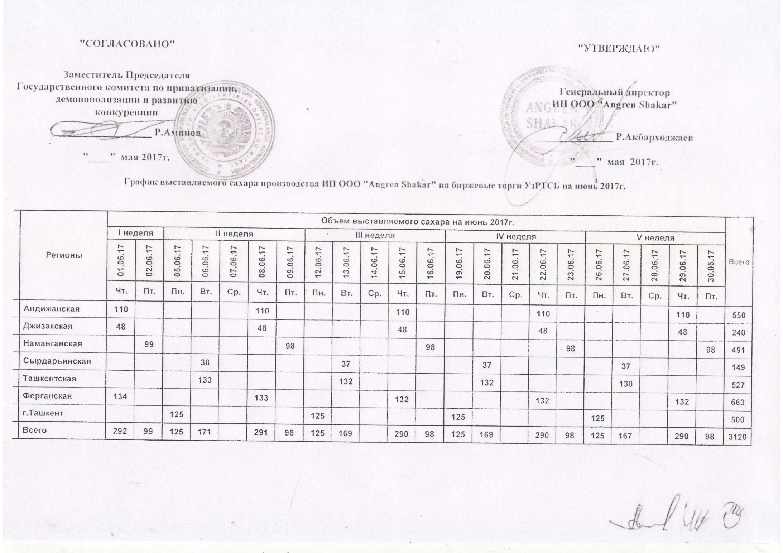
График выставляемого сахара производства ИП ООО "Angren Shakar" на биржевые торги УзРТСБ на июнь 2017г.

Регионы | Объем выставляемого сахара на июнь 2017 г. |  |  |  |  |  |  |  |  |  |  |  |  |  |  |  |  |  |  |  |  |  | Всего
 | I неделя |  | II неделя |  |  |  |  | III неделя |  |  |  |  | IV неделя |  |  |  |  | V неделя
 | 2017-06-01 | 2017-06-02 | 2017-06-05 | 2017-06-06 | 2017-06-07 | 2017-06-08 | 2017-06-09 | 2017-06-12 | 2017-06-13 | 2017-06-14 | 2017-06-15 | 2017-06-16 | 2017-06-19 | 2017-06-20 | 2017-06-21 | 2017-06-22 | 2017-06-23 | 2017-06-26 | 2017-06-27 | 2017-06-28 | 2017-06-29 | 2017-06-30
 | Чт. | Пт. | Пн. | Вт. | Ср. | Чт. | Пт. | Пн. | Вт. | Ср. | Чт. | Пт. | Пн. | Вт. | Ср. | Чт. | Пт. | Пн. | Вт. | Ср. | Чт. | Пт.
Андижанская | 110 |  |  |  |  | 110 |  |  |  |  | 110 |  |  |  |  | 110 |  |  |  |  | 110 |  | 550
Джизакская | 48 |  |  |  |  | 48 |  |  |  |  | 48 |  |  |  |  | 48 |  |  |  |  | 48 |  | 240
Наманганская |  | 99 |  |  |  |  | 98 |  |  |  |  | 98 |  |  |  |  | 98 |  |  |  |  | 98 | 491
Сырдарьинская |  |  |  | 38 |  |  |  |  | 37 |  |  |  |  | 37 |  |  |  |  | 37 |  |  |  | 149
Ташкентская |  |  |  | 133 |  |  |  |  | 132 |  |  |  |  | 132 |  |  |  |  | 130 |  |  |  | 527
Ферганская | 134 |  |  |  |  | 133 |  |  |  |  | 132 |  |  |  |  | 132 |  |  |  |  | 132 |  | 663
г.Ташкент |  |  | 125 |  |  |  |  | 125 |  |  |  |  | 125 |  |  |  |  | 125 |  |  |  |  | 500
Всего | 292 | 99 | 125 | 171 | 0 | 291 | 98 | 125 | 169 | 0 | 290 | 98 | 125 | 169 | 0 | 290 | 98 | 125 | 167 | 0 | 290 | 98 | 3,120

